상품제안서
ST-359 우드원형 손거울 | 상품코드: S09784

 |  |  |  |  |  | 02-713-8555 | www.synergygift.co.kr
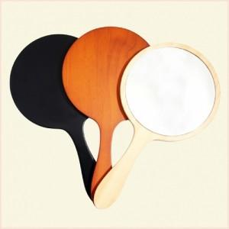

【상세/제작정보】 | 기본수량미만시 인쇄비2만원추가 디지털인쇄시 별도문의요망

【인쇄/포장옵션】 | 실크 / 포장지포장

【공급단가】 | 수량 | 200~ | 1,000~ | 2,000~ | 4,000~
*VAT별도 | 단가 | 4,730원 | 4,550원 | 4,380원 | 4,200원

【상품 URL】 | https://www.synergygift.co.kr:443/src/goods_detail.php?gdno=2173

